Figure 3
Figure 3 : évolution du nombre de victimes de violences intrafamiliales non conjugales de 2016 à 2021, selon la nature des violences et l’ancienneté des faits (base 100 en 2016)

 | Violences physiques ensemble | Violences sexuelles ensemble | Violences physiques année N | Violences sexuelles année N
2016 | 100 | 100 | 100 | 100
2017 | 110 | 110 | 107 | 107
2018 | 124 | 124 | 118 | 115
2019 | 129 | 140 | 129 | 127
2020 | 151 | 149 | 134 | 130
2021 | 171 | 188 | 144 | 138

 | Violences physiques ensemble | Violences sexuelles ensemble | Violences physiques année N | Violences sexuelles année N
2016 | 100 | 100 | 100 | 100
2017 | 109.86915218 | 109.63592512 | 107.29186976 | 106.67420814
2018 | 123.67807851 | 124.4745607 | 118.0542016 | 115.15837104
2019 | 129.26496393 | 139.84150683 | 129.26496393 | 127.22473605
2020 | 150.6434845 | 149.40852188 | 133.9393644 | 129.60030166
2021 | 170.71159706 | 187.94073734 | 143.55137454 | 137.66968326

Lecture : Entre 2020 et 2021, les violences sexuelles intrafamiliales non conjugales ont augmenté de 26%.
Champ : France
Source : SSMSI, bases statistiques des victimes de crimes et délits enregistrés par la police et la gendarmerie de 2016 à 2021.

Figure 4
Figure 4 : évolution du nombre de victimes de violences intrafamiliales non conjugales de 2016 à 2021, selon la nature des violences et l’âge au moment des faits

 | violences sexuelles majeurs | violences sexuelles mineurs | violences physiques mineurs | violences physiques majeurs
2016 | 414 | 8262 | 18279 | 9616
2017 | 439 | 9080 | 20758 | 9890
2018 | 543 | 10258 | 23550 | 10950
2019 | 546 | 11598 | 27030 | 11713
2020 | 567 | 12379 | 29921 | 12101
2021 | 633 | 15731 | 34683 | 12937

 | Lecture: le nombre de victimes mineures de violences intrafamiliales sexuelles est passé de 8 262 en 2016 à 15 731 en 2021. Champ: France
 | Source: SSMSI, bases statistiques des victimes de crimes et délits enregistrés par la police et la gendarmerie de 2016 à 2021.

Figure 3 et 4
Figure 3 : évolution du nombre de victimes de violences intrafamiliales non conjugales de 2016 à 2021, selon la nature des violences et l'ancienneté des faits (base 100 en 2016) |  | Figure 4: évolution du nombre de victimes de violence intrafamiliale non conjugales de 2016 à 2021,selon la nature des violences et l'âge au moment des faits

 | Violences physiques ensemble | Violences sexuelles ensemble | Violences physiques année N | Violences sexuelles année N
2016 | 100 | 100 | 100 | 100
2017 | 109.86915218 | 109.63592512 | 107.29186976 | 106.67420814
2018 | 123.67807851 | 124.4745607 | 118.0542016 | 115.15837104
2019 | 129.26496393 | 139.84150683 | 129.26496393 | 127.22473605
2020 | 150.6434845 | 149.40852188 | 133.9393644 | 129.60030166
2021 | 170.71159706 | 187.94073734 | 143.55137454 | 137.66968326
 | violences sexuelles majeurs | violences sexuelles mineurs | violences physiques mineurs | violences physiques majeurs
2016 | 414 | 8262 | 18279 | 9616
2017 | 439 | 9080 | 20758 | 9890
2018 | 543 | 10258 | 23550 | 10950
2019 | 546 | 11598 | 27030 | 11713
2020 | 567 | 12379 | 29921 | 12101
2021 | 633 | 15731 | 34683 | 12937

Lecture : Entre 2020 et 2021, les violences sexuelles intrafamiliales non conjugales ont augmenté de 26%. | Lecture: le nombre de victimes mineures de violences intrafamiliales sexuelles est passé de 8 262 en 2016 à 15 731 en 2021. Champ: France
Champ : France | Source: SSMSI, bases statistiques des victimes de crimes et délits enregistrés par la police et la gendarmerie de 2016 à 2021.
Source : SSMSI, bases statistiques des victimes de crimes et délits enregistrés par la police et la gendarmerie de 2016 à 2021.

Figure 5
Figure 5 : évolution du délai moyen entre le début de commission des faits et l’enregistrement de la plainte, pour les victimes enregistrées par les services de sécurité de 2016 à 2021

 | 2016 | 2017 | 2018 | 2019 | 2020 | 2021
violences physiques majeurs | 0.2 | 0.2 | 0.2 | 0.2 | 0.3 | 0.3
violences physiques mineurs | 1.0 | 1.1 | 1.2 | 1.3 | 1.5 | 1.8
violences sexuelles mineurs | 4.3 | 4.6 | 4.9 | 5.4 | 5.6 | 7.0

Lecture : En 2021, le délai moyen entre le début de commission des faits et l’enregistrement de la plainte pour des violences sexuelles intrafamiliales hors conjugales commises sur des mineurs est de 7 ans.
Champ : France.
Source : SSMSI, bases statistiques des victimes de crimes et délits enregistrés par la police et la gendarmerie de 2016 à 2021.

Figure 6
Figure 6 : Répartition par âge et sexe des victimes de violences physiques intrafamiliales non conjugales en 2021

 | 0 à 4 ans | 5 à 9 ans | 10 à 14 ans | 15 à 19 ans | 20 à 24 ans | 25 à 29 ans | 30 à 34 ans | 35 à 39 ans | 40 à 44 ans | 45 à 49 ans | 50 à 54 ans | 55 à 59 ans | 60 à 64 ans | 65 ans et plus | Total
F | 3315 | 5122 | 6162 | 2432 | 485 | 300 | 352 | 649 | 924 | 1013 | 1040 | 819 | 623 | 1685 | 24921
H | 4180 | 6735 | 5698 | 1613 | 401 | 261 | 271 | 286 | 320 | 466 | 528 | 456 | 439 | 986 | 22640
Total | 7495 | 11857 | 11860 | 4045 | 886 | 561 | 623 | 935 | 1244 | 1479 | 1568 | 1275 | 1062 | 2671 | 47561

 | 0 à 4 ans | 5 à 9 ans | 10 à 14 ans | 15 à 19 ans | 20 à 24 ans | 25 à 29 ans | 30 à 34 ans | 35 à 39 ans | 40 à 44 ans | 45 à 49 ans | 50 à 54 ans | 55 à 59 ans | 60 à 64 ans | 65 ans et plus
Femmes | 7 | 11 | 13 | 5 | 1 | 1 | 1 | 1 | 2 | 2 | 2 | 2 | 1 | 4
Hommes | 9 | 14 | 12 | 3 | 1 | 1 | 1 | 1 | 1 | 1 | 1 | 1 | 1 | 2
% de femmes | 44 | 43 | 52 | 60 | 55 | 53 | 57 | 69 | 74 | 68 | 66 | 64 | 59 | 63

 |  | Lecture : En 2021, 3 % des victimes de violences physiques intrafamiliales non conjugales sont des hommes âgés de 15 à 19 ans et 5 % sont des femmes du même âge. Au sein de cette tranche d’âge, les femmes représentent 60 % des victimes.
 |  | Champ : France.
 |  | Source : SSMSI, base statistique des victimes de crimes et délits enregistrés par la police et la gendarmerie 2021.

Figure 7
Figure 7 : Répartition par âge et sexe des victimes de violences sexuelles intrafamiliales non conjugales en 2021

 | AGE(AGE)
 | 0 à 4 ans | 5 à 9 ans | 10 à 14 ans | 15 à 19 ans | 20 à 24 ans | 25 à 29 ans | 30 à 34 ans | 35 à 39 ans | 40 à 44 ans | 45 à 49 ans | 50 à 54 ans | 55 à 59 ans | 60 à 64 ans | 65 ans et plus | Total
F | 2554 | 4948 | 3848 | 1272 | 114 | 59 | 47 | 50 | 42 | 25 | 18 | 7 | 6 | 17 | 13007
H | 1055 | 1436 | 676 | 135 | 13 | 7 | 9 | 11 | 7 | 3 | 3 | 1 | 0 | 1 | 3357
Total | 3609 | 6384 | 4524 | 1407 | 127 | 66 | 56 | 61 | 49 | 28 | 21 | 8 | 6 | 18 | 16364

 | 0 à 4 ans | 5 à 9 ans | 10 à 14 ans | 15 à 19 ans | 20 à 24 ans | 25 à 29 ans | 30 à 34 ans | 35 à 39 ans | 40 à 44 ans | 45 à 49 ans | 50 à 54 ans | 55 à 59 ans | 60 à 64 ans | 65 ans et plus
Femmes | 16 | 30 | 24 | 8 | 1 | 0 | 0 | 0 | 0 | 0 | 0 | 0 | 0 | 0
Hommes | 6 | 9 | 4 | 1 | 0 | 0 | 0 | 0 | 0 | 0 | 0 | 0 | 0 | 0
% de femmes | 71 | 78 | 85 | 90 | 90 | 89 | 84 | 82 | 86 | 89 | 86 | 88 | 100 | 94

Lecture : En 2021, 1 % des victimes de violences sexuelles intrafamiliales non conjugales sont des hommes âgés de 15 à 19 ans et 8 % sont des femmes du même âge. Au sein de cette tranche d’âge, les femmes représentent 90 % des victimes.
Champ : France.
Source : SSMSI, base statistique des victimes de crimes et délits enregistrés par la police et la gendarmerie en 2021.

Figure 8
Figure 8: Victimes de violences intrafamiliales non conjugales selon le type de violence et le lien familial avec l’auteur (en %)

 | Parent | Beau-Parent | Autre ascendant | Fratrie | Descendant
Violences sexuelles | 34 | 25 | 19 | 16 | 5
Violences physiques | 60 | 11 | 2 | 6 | 20

 | Parent | Beau-Parent | Autre ascendant | Fratrie | Descendant
Violences sexuelles | 34.313925775 | 24.855294518 | 19.380320054 | 15.975485189 | 5.4749744637
Violences physiques | 60.119742628 | 10.948252304 | 2.4470225822 | 6.4516930415 | 20.033289444

Note : les informations sur le lien entre l’auteur de violences intrafamiliales non conjugales et la victime ne sont disponibles que dans 86 % des cas. Les calculs ont donc été effectués sur cette base.
Lecture : En 2021, les parents représentent 60 % des auteurs de violences physiques intrafamiliales.
Champ : France.
Source : SSMSI, base statistique des victimes de crimes et délits enregistrés par la police et la gendarmerie en 2021.

Figure 9
Figure 9: Lien familial entre l’auteur et la victime de violences physiques intrafamiliales non conjugales selon l’âge de la victime (en %)

 | Parent | Beau-Parent | Autre ascendant | Fratrie | Descendant
Moins de 10 ans | 80 | 13 | 3 | 2 | 2
De 10 à 14 ans | 75 | 15 | 3 | 5 | 3
De 15 à 24 ans | 65 | 14 | 4 | 14 | 4
De 25 à 44 ans | 16 | 5 | 3 | 25 | 50
De 45 ans à 64 ans | 5 | 1 | 1 | 11 | 83
65 ans et + | 3 | 0 | 0 | 4 | 93
 | Parent | Beau-Parent | Autre ascendant | Fratrie | Descendant
Moins de 10 ans | 80.334054714 | 13.112479885 | 2.6247156096 | 1.6314299983 | 2.2973197936
De 10 à 14 ans | 74.627791563 | 15.297766749 | 2.5434243176 | 4.6898263027 | 2.841191067
De 15 à 24 ans | 64.723661485 | 13.687392055 | 3.7996545769 | 13.773747841 | 4.0155440415
De 25 à 44 ans | 15.916456608 | 4.6453006842 | 3.4929780338 | 25.495138639 | 50.450126035
De 45 ans à 64 ans | 4.5855379189 | 0.83774250441 | 0.61728395062 | 10.78042328 | 83.179012346
65 ans et + | 2.694207454 | 0.44903457566 | 0.2694207454 | 4.041311181 | 92.546026044
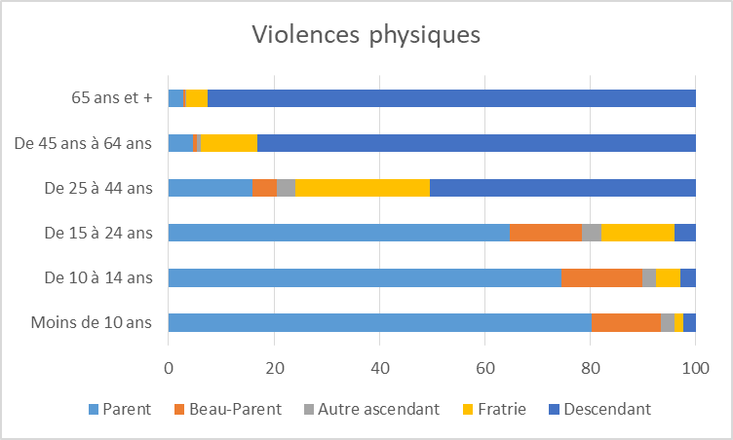

Lecture : En 2021, les parents représentent 80 % des auteurs de violences physiques intrafamiliales non conjugales commises sur les moins de 10 ans.
Champ : France , victimes pour lesquelles la nature du lien familial avec l’auteur est connue (86 % des victimes)
Source : SSMSI, base statistique des victimes de crimes et délits enregistrés par la police et la gendarmerie en 2021.

Figure 10
Figure 10: Lien familial entre l’auteur et la victime de violences sexuelles intrafamiliales non conjugales selon l’âge de la victime (en %)

 | Parent | Beau-Parent | Autre ascendant | Fratrie | Descendant
Moins de 10 ans | 39 | 19 | 20 | 18 | 4
De 10 à 14 ans | 28 | 35 | 18 | 14 | 6
15 ans et plus | 27 | 34 | 18 | 9 | 12

 | Parent | Beau-Parent | Autre ascendant | Fratrie | Descendant
Moins de 10 ans | 38.60568879 | 18.795315114 | 20.379252649 | 18.226436141 | 3.9933073062
De 10 à 14 ans | 27.77234978 | 34.513922814 | 17.928676111 | 13.72740596 | 6.0576453346
15 ans et plus | 27.121771218 | 33.948339483 | 17.527675277 | 9.2250922509 | 12.177121771

Note : les informations sur le lien entre l’auteur de violences intrafamiliales et la victime ne sont disponibles que dans 86% des cas. Les calculs ont donc été effectués sur cette base.
Lecture : En 2021, les parents représentent 39 % des auteurs de violences sexuelles intrafamiliales non conjugales lorsque la victime a moins de 10 ans.
Champ : France.
Source : SSMSI, base statistique des victimes de crimes et délits enregistrés par la police et la gendarmerie en 2021.

Figure 11
Figure 11: Nombre de victimes de violences physiques intrafamiliales non conjugales enregistrées en 2021 pour 1 000 habitants par sexe et âge

 | 0 à 4 ans | 5 à 9 ans | 10 à 14 ans | 15 ans et plus
Hommes | 2.2 | 3.2 | 2.7 | 0.2
Femmes | 1.8 | 2.6 | 3.1 | 0.4
Ensemble | 2.0 | 2.9 | 2.9 | 0.3

 | Hommes | Femmes | Ensemble
0 à 4 ans | 2.1879769802 | 1.8106244189 | 2.0031593943
5 à 9 ans | 3.2080309046 | 2.5501169361 | 2.886264489
10 à 14 ans | 2.6979122313 | 3.0552799581 | 2.8725295543
15 ans et plus | 0.22962785096 | 0.35458228261 | 0.29535325757

Lecture : En 2021, 3,2 hommes âgés de 5 à 9 ans pour 1 000 habitants du même âge ont été victimes de violences physiques intrafamiliales non conjugales.
Champ : France
Source : SSMSI, base statistique des victimes enregistrées par la police et la gendarmerie en 2021 ; Insee, populations légales, recensement de la population 2019.

Figure 12
Figure 12 : Nombre de victimes de violences sexuelles intrafamiliales non conjugales enregistrées en 2021 pour 1 000 habitants par sexe et âge

 | 0 à 4 ans | 5 à 9 ans | 10 à 14 ans | 15 ans et plus
Hommes | 0.6 | 0.7 | 0.3 | 0.0
Femmes | 1.4 | 2.5 | 1.9 | 0.1
Ensemble | 1.0 | 1.6 | 1.1 | 0.0

 | Hommes | Femmes | Ensemble
0 à 4 ans | 0.55391822284 | 1.3952586848 | 0.96598515716
5 à 9 ans | 0.6875032096 | 2.4680476374 | 1.5583152395
10 à 14 ans | 0.32168688712 | 1.9130775819 | 1.0992735636
15 ans et plus | 0.0072329727589 | 0.057084454167 | 0.033454602855

Lecture : En 2021, 2,5 femmes âgées de 5 à 9 ans pour 1 000 habitantes du même âge ont été victimes de
violences sexuelles intrafamiliales hors conjugales.
Champ : France.
Source : SSMSI, base statistique des victimes enregistrées par la police et la gendarmerie en 2021 ; Insee, populations légales, recensement de la population 2019.

Figure 13
Figure 13 : Nombre de victimes de violences intrafamiliales non conjugales enregistrées en 2021 pour 1 000 habitants de moins de 20 ans, par taille d’unité urbaine.

Moins de 20 ans | Victimes de violences sexuelles | Victimes physiques | VS hors drom | VP hors drom | pop0019 | pop0019 sans DROM | Violences sexuelles (France) | Violences physiques (France) | tout | Violences sexuelles (France métropolitaine) | Violences physiques(France métropolitaine)
Commune rurale | 4079 | 6924 | 4044 | 6891 | 3,299,829 | 3,273,873 | 1.2 | 2.1 | 3.3 | 1.2 | 2.1
de 2 000 à 4 999 habitants | 1263 | 2541 | 1248 | 2511 | 1,025,067 | 1,016,516 | 1.2 | 2.5 | 3.7 | 1.2 | 2.5
de 5 000 à 9 999 habitants | 1417 | 2529 | 1362 | 2468 | 995,227 | 978,926 | 1.4 | 2.5 | 4.0 | 1.4 | 2.5
de 10 000 à 19 999 habitants | 1072 | 2083 | 1015 | 1994 | 767,021 | 741,197 | 1.4 | 2.7 | 4.1 | 1.4 | 2.7
de 20 000 à 49 999 habitants | 1212 | 2546 | 1057 | 2282 | 1,005,787 | 909,347 | 1.2 | 2.5 | 3.7 | 1.2 | 2.5
de 50 000 à 99 999 habitants | 1319 | 2985 | 1235 | 2872 | 1,204,178 | 1,140,595 | 1.1 | 2.5 | 3.6 | 1.1 | 2.5
de 100 000 à 199 999 habitants | 999 | 2113 | 618 | 1528 | 940,752 | 681,056 | 1.1 | 2.2 | 3.3 | 0.9 | 2.2
de 200 000 à 1 999 999 habitants | 3234 | 8447 | 3176 | 8331 | 4,117,121 | 4,052,614 | 0.8 | 2.1 | 2.8 | 0.8 | 2.1
Unité urbaine de Paris | 1351 | 5116 | 1351 | 5116 | 2,767,656 | 2,767,656 | 0.5 | 1.8 | 2.3 | 0.5 | 1.8
France | 15946 | 35284 | 15106 | 33993 | 16,122,638 | 15,561,780 | 1.0 | 2.2 | 3.2 | 1.0 | 2.2

 | Violences sexuelles (France) | Violences physiques (France) | Violences sexuelles (France métropolitaine) | Violences physiques(France métropolitaine)
Commune rurale | 1.2361247572 | 2.0982907131 | 1.2352343714 | 2.1048466995
de 2 000 à 4 999 habitants | 1.2321140669 | 2.4788613174 | 1.2277234958 | 2.4702032836
de 5 000 à 9 999 habitants | 1.4237963352 | 2.5411298036 | 1.3913213603 | 2.5211315104
de 10 000 à 19 999 habitants | 1.3976151835 | 2.7157018911 | 1.3694058305 | 2.6902416019
de 20 000 à 49 999 habitants | 1.205026236 | 2.5313504925 | 1.1623728536 | 2.5094937105
de 50 000 à 99 999 habitants | 1.0953528216 | 2.4788689707 | 1.0827679195 | 2.5179833724
de 100 000 à 199 999 habitants | 1.0619166839 | 2.2460760292 | 0.90741379536 | 2.2435732675
de 200 000 à 1 999 999 habitants | 0.78550039335 | 2.0516765067 | 0.78369162406 | 2.0557099874
Unité urbaine de Paris | 0.48813865699 | 1.848495462 | 0.48813865699 | 1.848495462
France | 0.98904410796 | 2.1884756243 | 0.9707115611 | 2.1843901825

Lecture : En 2021, en France, les forces de sécurité ont enregistré 1 victime de violences sexuelles intrafamiliales non conjugales pour 1000 habitants.
Champ : France.
Sources : SSMSI, base statistique des victimes de crimes et délits enregistrés par la police et la gendarmerie en 2021 ; Insee, populations légales, recensement de la population 2019.

Figure 14
Figure 14 : Nombre annuel moyen de victimes de violences sexuelles intrafamiliales non conjugales, âgées de moins de 20 ans, enregistrées pour 1 000 habitants du même âge, par département, entre 2018 et 2021

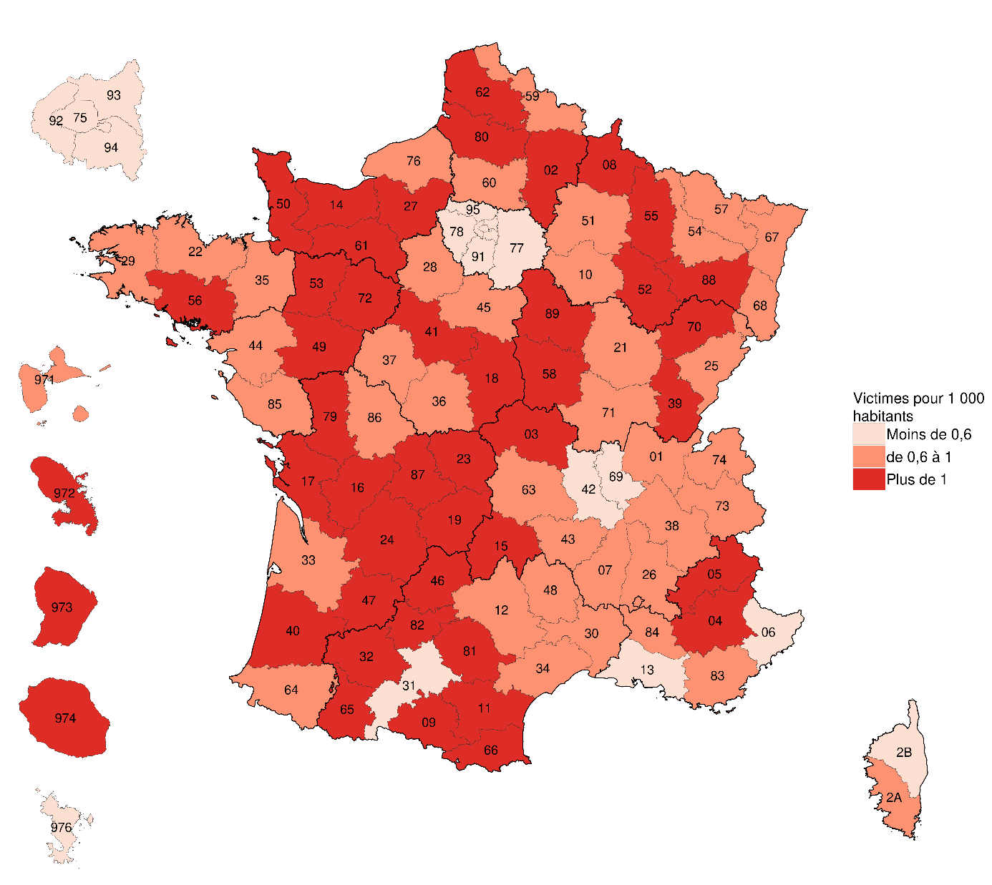
 | DEPT_COMMISSION | Tx
 | 1 | 0.8
 | 2 | 1.4
 | 3 | 1.2
 | 4 | 1.1
 | 5 | 1.2
 | 6 | 0.6
 | 7 | 0.9
 | 8 | 1.3
 | 9 | 1.2
 | 10 | 1.0
 | 11 | 1.2
 | 12 | 0.9
 | 13 | 0.5
 | 14 | 1.1
 | 15 | 1.1
 | 16 | 1.5
 | 17 | 1.3
 | 18 | 1.1
 | 19 | 1.1
 | 21 | 0.8
 | 22 | 0.8
 | 23 | 1.3
 | 24 | 1.1
 | 25 | 0.8
 | 26 | 0.9
 | 27 | 1.0
 | 28 | 1.0
Lecture : Entre 2018 et 2021, le département de Guyane enregistre en moyenne un taux de 1,1 victime de violences sexuelles en intrafamilial âgées de moins de 20 ans enregistrée pour 1000 habitants du même âge. | 29 | 0.8
Champ : France. | 2A | 0.7
Sources : SSMSI, bases statistique des victimes de crimes et délits enregistrés par la police et la gendarmerie de 2018 à 2021 ; Insee, populations légales, recensement de la population 2019. | 2B | 0.5
 | 30 | 0.8
 | 31 | 0.6
 | 32 | 1.1
 | 33 | 0.8
 | 34 | 0.8
 | 35 | 0.8
 | 36 | 1.0
 | 37 | 0.9
 | 38 | 0.7
 | 39 | 1.1
 | 40 | 1.2
 | 41 | 1.2
 | 42 | 0.6
 | 43 | 0.7
 | 44 | 0.7
 | 45 | 0.9
 | 46 | 1.1
 | 47 | 1.2
 | 48 | 0.9
 | 49 | 1.0
 | 50 | 1.3
 | 51 | 0.9
 | 52 | 1.3
 | 53 | 1.2
 | 54 | 0.8
 | 55 | 1.2
 | 56 | 1.1
 | 57 | 0.7
 | 58 | 1.4
 | 59 | 0.8
 | 60 | 0.8
 | 61 | 1.2
 | 62 | 1.1
 | 63 | 0.6
 | 64 | 0.7
 | 65 | 1.1
 | 66 | 1.2
 | 67 | 0.7
 | 68 | 0.8
 | 69 | 0.5
 | 70 | 1.0
 | 71 | 0.8
 | 72 | 1.2
 | 73 | 0.7
 | 74 | 0.6
 | 75 | 0.3
 | 76 | 0.8
 | 77 | 0.5
 | 78 | 0.5
 | 79 | 1.1
 | 80 | 1.2
 | 81 | 1.0
 | 82 | 1.2
 | 83 | 0.8
 | 84 | 0.7
 | 85 | 0.9
 | 86 | 1.0
 | 87 | 1.0
 | 88 | 1.1
 | 89 | 1.5
 | 90 | 0.8
 | 91 | 0.4
 | 92 | 0.3
 | 93 | 0.3
 | 94 | 0.4
 | 95 | 0.4
 | 971 | 0.8
 | 972 | 1.1
 | 973 | 1.1
 | 974 | 1.2
 | 976 | 0.3

Figure 1 complémentaire
Figure 1 complémentaire - Taux départementaux de victimes intrafamiliales sexuelles pour 1000 habitants de moins de 20 ans - 2018 à 2021

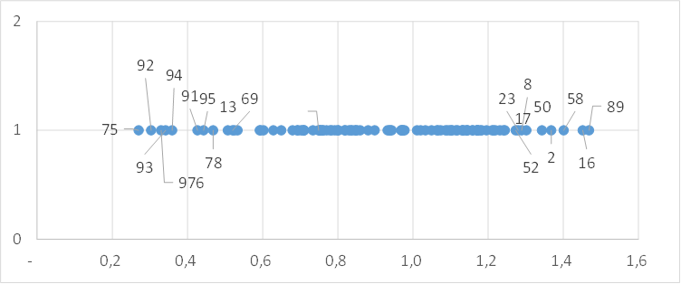
 | DEPT_COMMISSION | Tx | Coeff var
 | 1 | 0.8 | 30.4 | 1
 | 2 | 1.4 | 0.9 | 1
 | 3 | 1.2 |  | 1
 | 4 | 1.1 |  | 1
 | 5 | 1.2 |  | 1
 | 6 | 0.6 |  | 1
 | 7 | 0.9 |  | 1
 | 8 | 1.3 |  | 1
 | 9 | 1.2 |  | 1
 | 10 | 1.0 |  | 1
Note de lecture : les taux départementaux de violences intrafamiliales sexuelles varient de 0,3 victimes pour 1000 habitants de moins de 20 ans à Paris à 1,5 dans l'Yonne. | 11 | 1.2 |  | 1
 | 12 | 0.9 |  | 1
 | 13 | 0.5 |  | 1
 | 14 | 1.1 |  | 1
 | 15 | 1.1 |  | 1
 | 16 | 1.5 |  | 1
 | 17 | 1.3 |  | 1
 | 18 | 1.1 |  | 1
 | 19 | 1.1 |  | 1
 | 21 | 0.8 |  | 1
 | 22 | 0.8 |  | 1
 | 23 | 1.3 |  | 1
 | 24 | 1.1 |  | 1
 | 25 | 0.8 |  | 1
 | 26 | 0.9 |  | 1
 | 27 | 1.0 |  | 1
 | 28 | 1.0 |  | 1
 | 29 | 0.8 |  | 1
 | 2A | 0.7 |  | 1
 | 2B | 0.5 |  | 1
 | 30 | 0.8 |  | 1
 | 31 | 0.6 |  | 1
 | 32 | 1.1 |  | 1
 | 33 | 0.8 |  | 1
 | 34 | 0.8 |  | 1
 | 35 | 0.8 |  | 1
 | 36 | 1.0 |  | 1
 | 37 | 0.9 |  | 1
 | 38 | 0.7 |  | 1
 | 39 | 1.1 |  | 1
 | 40 | 1.2 |  | 1
 | 41 | 1.2 |  | 1
 | 42 | 0.6 |  | 1
 | 43 | 0.7 |  | 1
 | 44 | 0.7 |  | 1
 | 45 | 0.9 |  | 1
 | 46 | 1.1 |  | 1
 | 47 | 1.2 |  | 1
 | 48 | 0.9 |  | 1
 | 49 | 1.0 |  | 1
 | 50 | 1.3 |  | 1
 | 51 | 0.9 |  | 1
 | 52 | 1.3 |  | 1
 | 53 | 1.2 |  | 1
 | 54 | 0.8 |  | 1
 | 55 | 1.2 |  | 1
 | 56 | 1.1 |  | 1
 | 57 | 0.7 |  | 1
 | 58 | 1.4 |  | 1
 | 59 | 0.8 |  | 1
 | 60 | 0.8 |  | 1
 | 61 | 1.2 |  | 1
 | 62 | 1.1 |  | 1
 | 63 | 0.6 |  | 1
 | 64 | 0.7 |  | 1
 | 65 | 1.1 |  | 1
 | 66 | 1.2 |  | 1
 | 67 | 0.7 |  | 1
 | 68 | 0.8 |  | 1
 | 69 | 0.5 |  | 1
 | 70 | 1.0 |  | 1
 | 71 | 0.8 |  | 1
 | 72 | 1.2 |  | 1
 | 73 | 0.7 |  | 1
 | 74 | 0.6 |  | 1
 | 75 | 0.3 |  | 1
 | 76 | 0.8 |  | 1
 | 77 | 0.5 |  | 1
 | 78 | 0.5 |  | 1
 | 79 | 1.1 |  | 1
 | 80 | 1.2 |  | 1
 | 81 | 1.0 |  | 1
 | 82 | 1.2 |  | 1
 | 83 | 0.8 |  | 1
 | 84 | 0.7 |  | 1
 | 85 | 0.9 |  | 1
 | 86 | 1.0 |  | 1
 | 87 | 1.0 |  | 1
 | 88 | 1.1 |  | 1
 | 89 | 1.5 |  | 1
 | 90 | 0.8 |  | 1
 | 91 | 0.4 |  | 1
 | 92 | 0.3 |  | 1
 | 93 | 0.3 |  | 1
 | 94 | 0.4 |  | 1
 | 95 | 0.4 |  | 1
 | 971 | 0.8 |  | 1
 | 972 | 1.1 |  | 1
 | 973 | 1.1 |  | 1
 | 974 | 1.2 |  | 1
 | 976 | 0.3 |  | 1

Figure 15 carte
Figure 15 : Nombre annuel moyen de victimes de violences physiques intrafamiliales non conjugales pour 1 000 habitants enregistrées par département, entre 2018 et 2021

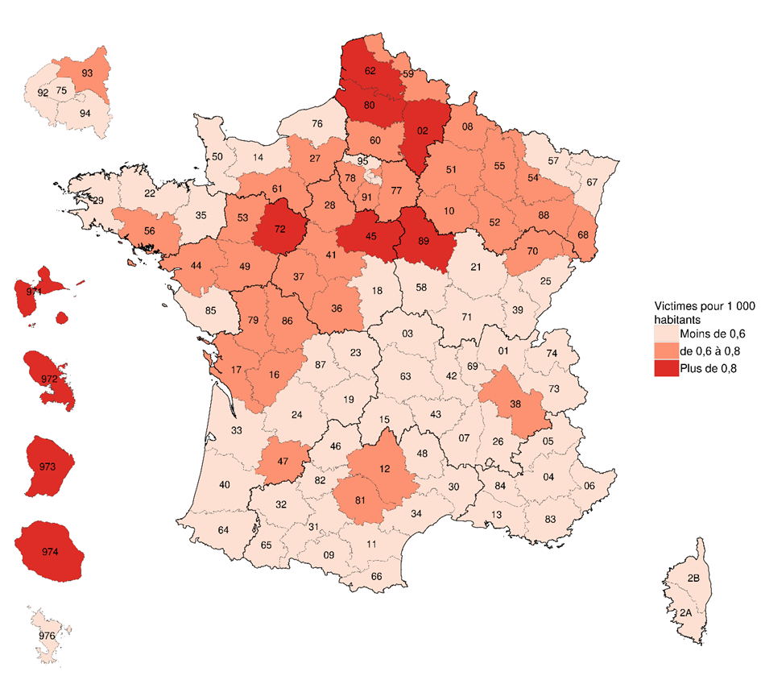
 | DEPT_COMMISSION | Tx
 | 1 | 0.5
 | 2 | 0.8
 | 3 | 0.5
 | 4 | 0.5
 | 5 | 0.6
 | 6 | 0.5
 | 7 | 0.5
 | 8 | 0.7
 | 9 | 0.6
 | 10 | 0.7
 | 11 | 0.5
 | 12 | 0.7
 | 13 | 0.6
 | 14 | 0.5
 | 15 | 0.5
 | 16 | 0.7
 | 17 | 0.6
 | 18 | 0.5
 | 19 | 0.6
 | 21 | 0.5
 | 22 | 0.5
 | 23 | 0.5
 | 24 | 0.4
 | 25 | 0.6
 | 26 | 0.6
 | 27 | 0.7
Lecture : Entre 2018 et 2021, le département de l’Ain enregistre en moyenne un taux de 0,5 victimes de violences physiques intrafamiliales non conjugales enregistrées pour 1 000 habitants. | 28 | 0.8
Champ : France. | 29 | 0.5
Sources : SSMSI, bases statistiques des victimes de crimes et délits enregistrés par la police et la gendarmerie de 2018 à 2021 ; Insee, populations légales, recensement de la population 2019. | 2A | 0.4
 | 2B | 0.4
 | 30 | 0.5
 | 31 | 0.6
 | 32 | 0.6
 | 33 | 0.5
 | 34 | 0.5
 | 35 | 0.5
 | 36 | 0.7
 | 37 | 0.6
 | 38 | 0.6
 | 39 | 0.6
 | 40 | 0.5
 | 41 | 0.7
 | 42 | 0.5
 | 43 | 0.5
 | 44 | 0.6
 | 45 | 0.9
 | 46 | 0.4
 | 47 | 0.6
 | 48 | 0.6
 | 49 | 0.7
 | 50 | 0.6
 | 51 | 0.7
 | 52 | 0.6
 | 53 | 0.8
 | 54 | 0.6
 | 55 | 0.6
 | 56 | 0.7
 | 57 | 0.5
 | 58 | 0.4
 | 59 | 0.7
 | 60 | 0.8
 | 61 | 0.7
 | 62 | 1.1
 | 63 | 0.4
 | 64 | 0.4
 | 65 | 0.4
 | 66 | 0.6
 | 67 | 0.5
 | 68 | 0.7
 | 69 | 0.5
 | 70 | 0.7
 | 71 | 0.4
 | 72 | 1.1
 | 73 | 0.5
 | 74 | 0.4
 | 75 | 0.4
 | 76 | 0.5
 | 77 | 0.8
 | 78 | 0.6
 | 79 | 0.7
 | 80 | 0.9
 | 81 | 0.6
 | 82 | 0.5
 | 83 | 0.5
 | 84 | 0.5
 | 85 | 0.5
 | 86 | 0.6
 | 87 | 0.5
 | 88 | 0.6
 | 89 | 0.9
 | 90 | 0.6
 | 91 | 0.6
 | 92 | 0.5
 | 93 | 0.7
 | 94 | 0.6
 | 95 | 0.6
 | 971 | 1.0
 | 972 | 1.2
 | 973 | 1.3
 | 974 | 1.0
 | 976 | 0.5

Figure 17
Figure 17 : Répartition par âge et sexe des mis en cause pour violences intrafamiliales non conjugales enregistrées en 2021, selon la nature des violences

 | Moins de 15 ans | 15 à 19 ans | 20 à 24 ans | 25 à 29 ans | 30 à 34 ans | 35 à 39 ans | 40 à 44 ans | 45 à 49 ans | 50 à 54 ans | 55 à 59 ans | 60 à 64 ans | 65 ans et plus
Femmes | 1 | 2 | 2 | 4 | 5 | 6 | 4 | 3 | 2 | 1 | 0 | 0
Hommes | 2 | 6 | 5 | 6 | 10 | 12 | 11 | 8 | 5 | 3 | 1 | 1
% de femmes | 23 | 20 | 28 | 38 | 35 | 33 | 29 | 25 | 24 | 23 | 25 | 23

 | Moins de 15 ans | 15 à 19 ans | 20 à 24 ans | 25 à 29 ans | 30 à 34 ans | 35 à 39 ans | 40 à 44 ans | 45 à 49 ans | 50 à 54 ans | 55 à 59 ans | 60 à 64 ans | 65 ans et plus
Femmes | 0.9 | 0.4 | 0.4 | 0.6 | 1.0 | 0.9 | 0.6 | 0.5 | 0.1 | 0.2 | 0.2 | 0.2
Hommes | 16 | 7 | 4 | 6 | 11 | 13 | 11 | 8 | 6 | 4 | 4 | 5
% de femmes | 6 | 5 | 10 | 9 | 8 | 6 | 5 | 5 | 3 | 4 | 4 | 4

violences physiques
 | Femmes | Hommes | % de femmes
Moins de 15 ans | 0.50442361019 | 1.7166248514 | 22.711058264
15 à 19 ans | 1.5291165984 | 5.9315991021 | 20.495575221
20 à 24 ans | 2.0599498217 | 5.334741846 | 27.857142857
25 à 29 ans | 3.9297504292 | 6.4729961706 | 37.776085301
30 à 34 ans | 5.4139706853 | 10.14129143 | 34.80475382
35 à 39 ans | 5.862934108 | 11.876403011 | 33.050468959
40 à 44 ans | 4.4341740394 | 10.783045028 | 29.139187782
45 à 49 ans | 2.7307539945 | 8.2899775518 | 24.778336928
50 à 54 ans | 1.5264756371 | 4.7246797834 | 24.419095902
55 à 59 ans | 0.77908358643 | 2.5406047801 | 23.468575975
60 à 64 ans | 0.42255380959 | 1.2940710419 | 24.615384615
65 ans et plus | 0.39614419649 | 1.3046348871 | 23.291925466
violences sexuelles
 | Femmes | Hommes | % de femmes
Moins de 15 ans | 0.91516427199 | 15.548640981 | 5.5586436909
15 à 19 ans | 0.38436899423 | 7.0376132516 | 5.1787916153
20 à 24 ans | 0.43927885055 | 4.1456941521 | 9.5808383234
25 à 29 ans | 0.61316006223 | 6.1316006223 | 9.0909090909
30 à 34 ans | 0.98837741375 | 11.247368903 | 8.0777860883
35 à 39 ans | 0.89686098655 | 13.059394161 | 6.4262295082
40 à 44 ans | 0.58570513407 | 10.533540771 | 5.2674897119
45 à 49 ans | 0.47588542143 | 8.3737530887 | 5.3774560496
50 à 54 ans | 0.14642628352 | 5.6374119154 | 2.5316455696
55 à 59 ans | 0.1830328544 | 4.1090875812 | 4.2643923241
60 à 64 ans | 0.16472956896 | 3.6332021598 | 4.3373493976
65 ans et plus | 0.20133613984 | 4.5483664318 | 4.2389210019

Lecture : En 2021, 2 % des mis en cause de violences physiques intrafamiliales non conjugales sont des femmes âgées de 15 à 19 ans et 6 % sont des hommes du même âge. Au sein de cette tranche d'âge, les femmes représentent 20 % des mis en cause.
Champ : France.
Source : SSMSI, base statistique des mis en cause pour crimes ou délits enregistrés par la police et la gendarmerie en 2021.

Figure 18
Figure 18 : Répartition par âge et sexe des mis en cause pour violences physiques intrafamiliales non conjugales en 2021 sur des mineurs de moins de 15 ans et sur les personnes de 15 ans et plus

 | Moins de 15 ans | 15 à 19 ans | 20 à 24 ans | 25 à 29 ans | 30 à 34 ans | 35 à 39 ans | 40 à 44 ans | 45 à 49 ans | 50 à 54 ans | 55 à 59 ans | 60 à 64 ans | 65 ans et plus
Femmes mises en cause | 0 | 1 | 2 | 5 | 7 | 8 | 6 | 3 | 1 | 1 | 0 | 0
Hommes mis en cause | 1 | 1 | 3 | 6 | 11 | 14 | 12 | 9 | 4 | 2 | 1 | 1
% femmes mises en cause | 19 | 31 | 46 | 46 | 39 | 35 | 31 | 27 | 25 | 24 | 27 | 29

 | Moins de 15 ans | 15 à 19 ans | 20 à 24 ans | 25 à 29 ans | 30 à 34 ans | 35 à 39 ans | 40 à 44 ans | 45 à 49 ans | 50 à 54 ans | 55 à 59 ans | 60 à 64 ans | 65 ans et plus
Femmes mises en cause | 1 | 4 | 2 | 2 | 1 | 2 | 2 | 2 | 2 | 1 | 1 | 0
Hommes mis en cause | 3 | 16 | 11 | 8 | 7 | 7 | 7 | 7 | 5 | 4 | 2 | 2
% femmes mises en cause | 25 | 18 | 13 | 17 | 16 | 24 | 22 | 18 | 23 | 22 | 21 | 17

violences physiques sur mineurs de 15 ans
violences physiques sur personnes de 15 ans et plus

Lecture : En 2021, 5 % des mis en cause pour violences physiques intrafamiliales non conjugales sur des victimes mineures de 15 ans sont des femmes âgées de 25 à 29 ans et 6 % sont des hommes du même âge. Au sein de cette tranche d'âge, les femmes représentent 46 % des mis en cause.
Champ : France.
Source : SSMSI, base statistique des mis en cause pour crimes ou délits enregistrés par la police et la gendarmerie en 2021.

Figure 19
Figure 19 : Part des mis en cause pour violences sur mineurs de 15 ans parmi l’ensemble des mis en cause pour violences intrafamiliales non conjugales physiques en 2021

 | Moins de 20 ans | 20 à 24 ans | 25 à 29 ans | 30 à 34 ans | 35 à 39 ans | 40 à 44 ans | 45 à 49 ans | 50 à 54 ans | 55 à 59 ans | 60 à 64 ans | 65 ans et plus
% victimes de moins de 15 ans pour femmes mises en cause | 29 | 74 | 87 | 92 | 88 | 86 | 81 | 67 | 57 | 61 | 61
% victimes de moins de 15 ans pour hommes mis en cause | 21 | 34 | 62 | 77 | 81 | 79 | 72 | 64 | 54 | 52 | 45
% femmes mises en cause | 23 | 20 | 28 | 38 | 35 | 33 | 29 | 25 | 24 | 23 | 25

 |  |  |  |  |  |  |  |  |  |  |  | 0 | 0.0
 |  |  |  |  |  |  |  |  |  |  |  | 685
 |  |  |  |  |  |  |  |  |  |  |  | 1528
 |  |  |  |  |  |  |  |  |  |  |  | 2956
 |  |  |  |  |  |  |  |  |  |  |  | 3653
 |  |  |  |  |  |  |  |  |  |  |  | 3235
 |  |  |  |  |  |  |  |  |  |  |  | 2275
 |  |  |  |  |  |  |  |  |  |  |  | 1141
 |  |  |  |  |  |  |  |  |  |  |  | 520
 |  |  |  |  |  |  |  |  |  |  |  | 257
 |  |  |  |  |  |  |  |  |  |  |  | 220
 |  |  |  |  |  |  |  |  |  |  |  | 26048

 | Lecture : En 2021, 92% des femmes de 30 à 34 ans mises en cause pour des violences intrafamiliales non conjugales physiques ont commis ces violences sur des mineurs de moins de 15 ans
 | Champ : France, mis en cause pour violences intrafamiliales non conjugales physiques
 | Source : SSMSI, base statistique des mis en cause pour crimes ou délits enregistrés par la police et la gendarmerie en 2021.

